关系图
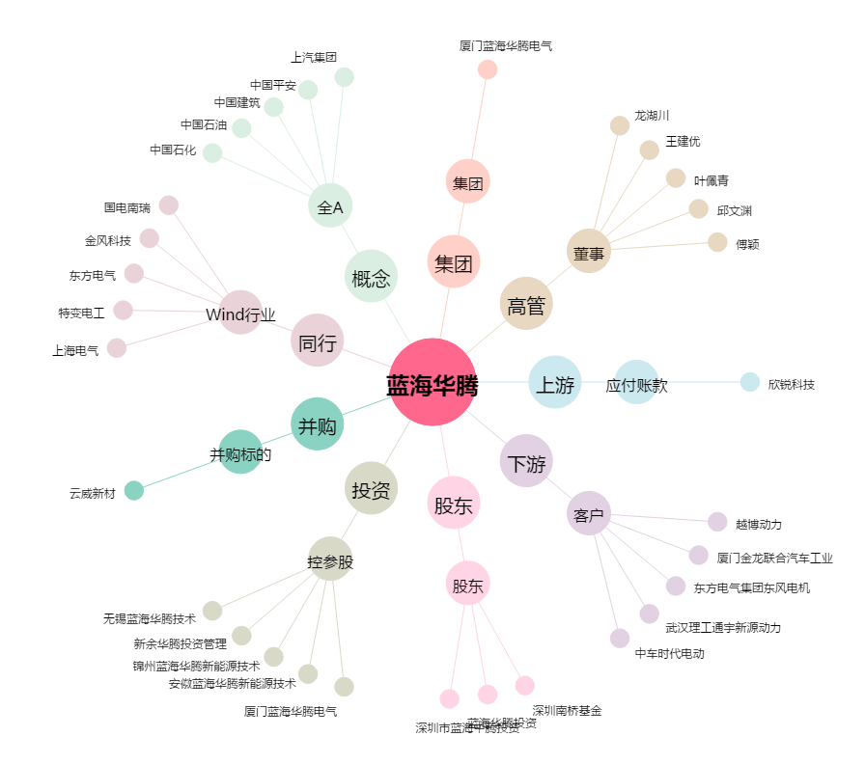
蓝海华腾[300484.SZ] - 关系概览图

